Садржај
2025 | СОЦИЈАЛНА ЗАШТИТА, БИЛТЕН (табеле)
 | SOCIAL WELFARE, BULLETIN (tables)
 | 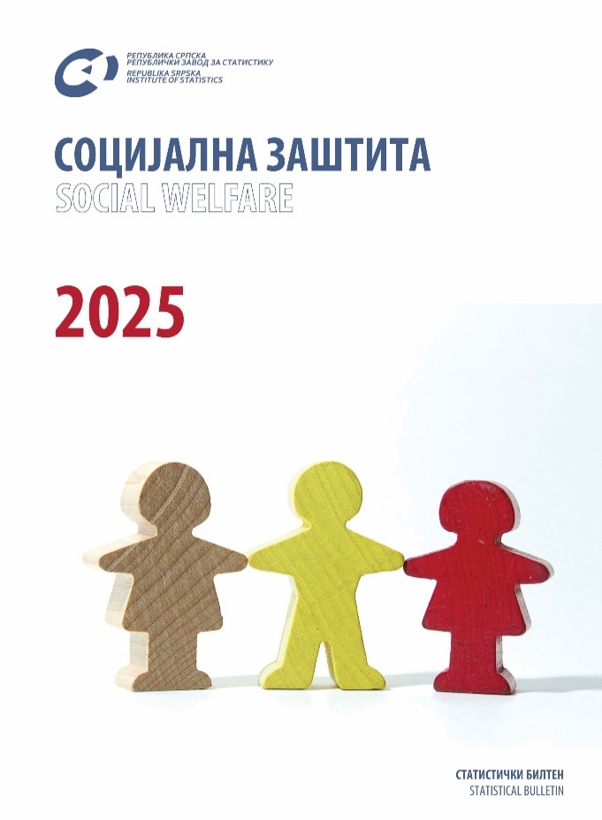

 | ТАБЕЛЕ | TABLES
 | ЗНАКОВИ И СКРАЋЕНИЦЕ | SYMBOLS AND ABBREVIATIONS

ТАБЕЛЕ |  | TABLES

1.1. Стање и кретање корисника према категоријама |  | 1.1. State and movement of beneficiaries by category
1.2. Малољетни корисници према категоријама, полу и годинама старости на крају године |  | 1.2. Minor beneficiaries by category, sex and age at the end of the year
2.1. Стање и кретање корисника према категоријама |  | 2.1. State and movement of beneficiaries by category
2.2. Пунољетни корисници према категоријама, полу и годинама старости на крају године |  | 2.2. Adult beneficiaries by category, sex and age at the end of the year
3.1. Пружени облици, мјере и услуге |  | 3.1. Rendered forms, measures and services
3.2. Пружени облици, мјере и услуге према категоријама корисника – малољетни корисници |  | 3.2. Rendered forms, measures and services by category of beneficiaries – minor beneficiaries
3.3. Пружени облици, мјере и услуге према категоријама корисника – пунољетни корисници |  | 3.3. Rendered forms, measures and services by category of beneficiaries – adult beneficiaries
4.1. Разврставање дјеце и омладине ометене у психичком и физичком развоју према врсти и степену ометености |  | 4.1. Classification of mentally and physically handicapped children and adolescents by type and level of disability
5. Запослени у центрима за социјални рад |  | 5. Employees in social work centres
6. Обрађени случајеви – интервенције у центру |  | 6. Treatment rendered in centres
7. Додатак на дјецу |  | 7. Child support
8.1. Малољетна лица под старатељством према полу и старости |  | 8.1. Minors under guardianship, by sex and age
8.2. Пунољетна лица под старатељством према полу и старости |  | 8.2. Adults under guardianship, by sex and age
9.1. Малољетна лица у хранитељским породицама према полу и старости |  | 9.1. Minors in foster families, by sex and age
9.2. Пунољетна лица у хранитељским породицама према полу и старости |  | 9.2. Adults in foster families, by sex and age
9.3. Број хранитељских породица према броју лица на хранитељству |  | 9.3. Number of foster families by number of persons in foster care
10.1. Усвојена дјеца према полу и старости |  | 10.1. Adopted children by sex and age
11.1. Корисници према полу и старости |  | 11.1. Beneficiaries by sex and age
11.2. Корисници према родитељима |  | 11.2. Beneficiaries by parent
11.3. Корисници према плаћању боравка у дому |  | 11.3. Beneficiaries by payment
11.4. Корисници према школовању |  | 11.4. Beneficiaries by education
11.5. Запослени у домовима за дјецу и омладину |  | 11.5. Employees in institutions for children and adolescents
12.1. Корисници према годинама старости и полу |  | 12.1. Beneficiaries by age and sex
12.2. Корисници према врсти оштећења и похађању школе |  | 12.2. Beneficiaries by type of handicap and school attendance
12.3. Корисници према врсти оштећења и плаћању боравка |  | 12.3. Beneficiaries by type of handicap and payment
12.4. Корисници према полу и родитељима |  | 12.4. Beneficiaries by sex and parent
12.5. Запослени у установама за дјецу и омладину ометену у психичком и физичком развоју |  | 12.5. Employees in institutions for mentally and physically handicapped children and adolescents
13.1. Инвалиди и рехабилитанти према правној основи и инвалидитету |  | 13.1. Disabled and rehabilitating persons by legal basis and type of handicap
13.2. Инвалиди и рехабилитанти према правној основи и разлогу кориштења установе |  | 13.2. Disabled and rehabilitating persons by legal basis and reason for institutionalization
13.3. Запослени у установама за одрасла инвалидна лица |  | 13.3. Employees in institutions for adult handicapped persons
14.1. Корисници према старости |  | 14.1. Beneficiaries by age
14.2. Корисници према разлогу смјештаја |  | 14.2. Beneficiaries by reason for institutionalisation
14.3. Корисници према плаћању боравка |  | 14.3. Beneficiaries by payment
14.4. Запослени у установама за одрасла лица |  | 14.4. Employees in institutions for adult persons

 | ЗНАКОВИ И СКРАЋЕНИЦЕ | SYMBOLS AND ABBREVIATIONS

0 | нема појаве | no occurrence
... | не располаже се податком | data not available
1) | ознака за напомену у табели | symbol for footnote in a table

